Biodata
DATA CALON KARYAWAN
Posisi yang dilamar | : | Programmer Staff |  |  |  | 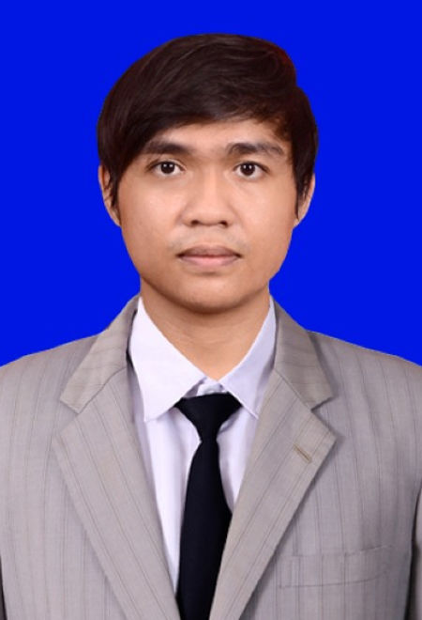 Pas Foto 4 x 6
Apakah bersedia mengerjakan project di Industry Banking | : | Iya

( HARAP DIISI DENGAN TULISAN YANG JELAS DAN TINTA HITAM)
DATA PRIBADI
Nama Lengkap (sesuai KTP) | : | Rizkika Zakka Palindungan
Nama Panggilan | : | Zakka
Nomor Kartu Tanda Penduduk | : | "3508061304980001"
Tempat dan Tanggal Lahir | : | 13/04/1998 (format DD/MM/YYYY)
Jenis Kelamin | : | L
Status | : | Kawin
Agama | : | Islam
Alamat tempat tinggal saat ini | : | Jl. Siwalankerto, Siwalankerto, Kec. Wonocolo, Surabaya, Jawa Timur 60236

Nomor telpon rumah saat ini | :
Nomor HP (aktif dan digunakan) | : | +62 812 4913 8367
Alamat Email | : | rizkika.palindungan1@gmail.com
Referensi lowongan dari | : | Pak Aditya Eka Nugraha

DATA PENDIDIKAN FORMAL
Keterangan |  | Nama Sekolah/Universitas | Kota |  | Tahun |  |  | NEM / IPK
 |  |  |  |  | Masuk | Keluar
SD |  | SD Kunir Lor 1 | Lumajang |  | 2005 | 2011
SMP |  | SMPN 1 Lumajang | Lumajang |  | 2011 | 2014
SMA / JURUSAN |  | SMAN 2 Lumajang | Lumajang |  | 2014 | 2017
UNIVERSITAS / FAKULTAS |  | Politeknik Negeri Jember | Jember |  | 2017 | 2021 |  | 3.84
PASCA SARJANA

DATA PENDIDIKAN INFORMAL (Seperti Kursus / Training / Seminar/Lokakarya yang pernah diikuti)
Macam / Jenis |  | Tempat |  |  | Lamanya | Yang membiayai

DATA KELUARGA (Bila sudah meninggal, kolom pekerjaan dapat diisi dengan "almarhum")
STATUS HUBUNGAN DALAM KELUARGA |  | NAMA ANGGOTA KELUARGA |  |  | NOMOR TELEPON | TANGGAL LAHIR (DD/MM/YYYY) | JENIS KELAMIN |  | PENDIDIKAN | PEKERJAAN
Ayah |  | Sudardi |  |  |  |  |  | L | S1
Ibu |  | Suheni |  |  |  |  |  | P | S2 | Guru
Istri |  | Salsabila Qutrotu'ain |  |  |  |  |  | P | S1 | Dokter Hewan

KEGIATAN SOSIAL DAN BERORGANISASI
KEGIATAN |  | NAMA ORGANISASI | TEMPAT |  | JABATAN | LAMANYA

BAHASA LAIN |  |  |  |  | PEKERJAAN PARUH WAKTU (Sebutkan jika ada )
BAHASA ASING |  | KETERANGAN
Inggris |  | AKTIF
 |  | AKTIF / PASIF
 |  | AKTIF / PASIF

PENGALAMAN KERJA / RIWAYAT PEKERJAAN (Diisi mulai dari pekerjaan saat ini)
1. Nama Perusahaan : IIK Bhakti Wiyata Kediri |  | Lama Kerja : 2022 s.d. 2023 Status Terakhir : Kontrak / Permanent | Gaji yang diterima Gaji pokok : 5.700.000 Tunjangan Makan : Tunjangan Transport : Tunjangan Kesehatan : 200.000 Tunjangan Lain:
Jabatan terakhir yang diduduki : Staff Programmer |  | Alamat Kantor : Jl. Sedap Malam No.20, Ketabang, Kec. Genteng, Surabaya, Jawa Timur 60272
Jelaskan tugas utama Anda : |  |  | Alasan berhenti : Mendapat oportunity pengalaman bekerja di aplikasi berbasis ML dan DL
1. Maintenance sistem informasi RSUD Bhakti Dharma Husada.
2. Membangun aplikasi RSGM Institut Ilmu Kesehatan Bhakti Wiyata Kediri
3. Bekerja sama dengan tim untuk menyelesaikan masalah serta memprioritaskan kebutuhan dan memilih solusi.

2. Nama Perusahaan : PT Xeno Persada Teknologi Indonesia |  | Lama Kerja : 2021 s.d. 2023 Status Terakhir : Kontrak / Permanent | Gaji yang diterima Gaji pokok : 3.500.000 Tunjangan Makan : 600.000 Tunjangan Transport : Tunjangan Kesehatan : Tunjangan Lain:
Jabatan terakhir yang diduduki : Software Programmer |  | Alamat Kantor : Jl. Tenggilis Mejoyo Sel. XI No.4, Tenggilis Mejoyo, Kec. Tenggilis Mejoyo, Surabaya, Jawa Timur 60292
Jelaskan tugas utama Anda : |  |  | Alasan berhenti : Ingin menimba pengalaman dan memperbanyak kenalan
1. Merancang, membangun, atau memelihara aplikasi berbasis web.
2. Mengidentifikasi dan memperbaiki bug yang ditemukan.
3. Ikut Melakukan analisis kebutuhan pengguna

3. Nama Perusahaan : |  | Lama Kerja : s.d. Status Terakhir : Kontrak / Permanent | Gaji yang diterima Gaji pokok : Tunjangan Makan : Tunjangan Transport : Tunjangan Kesehatan : Tunjangan Lain:
Jabatan terakhir yang diduduki : |  | Alamat Kantor :
Jelaskan tugas utama Anda : |  |  | Alasan berhenti :
1.
2.
3.

Gaji (Take Home Pay) yang saudara harapkan : 8-12 jt

JENIS PEKERJAAN YANG DISUKAI (SEBUTKAN) |  |  |  | HOBBY
1. Software Developer |  |  |  | 1. Membaca cerita fiksi
2. |  |  |  | 2 Mendengarkan podcast
3. |  |  |  | 3.

Saudara cukup mampu dalam bidang :
Ketrampilan yang Saudara miliki dalam bidang tersebut yaitu : |  | Software Developer
Laravel |  | MySQL
Python OpenCV |  | TensorFlow Keras

15. Referensi dan rekomendasi tentang Saudara dapat diperoleh dari :
Nama Lengkap | Nama Perusahaan |  | No. Telepon | Jabatan |  | Hubungan dengan Saudara
Michael Sugiarto |  | IIK Bhakti Wiyata Kediri | +6281703704272 |  | Manager IT | Atasan

16. Keluarga yang dapat dihubungi dalam keadaan darurat
Nama Lengkap | Nama Perusahaan |  | No. Telepon | Jabatan |  | Hubungan dengan Saudara
Salsabila Qutrotu'ain |  |  | +62 895367266245 |  |  | Istri

Saya menyatakan bahwa semua jawaban-jawaban saya adalah benar dan lengkap sesuai dengan situasi dan kondisi saat ini.
Jika lamaran ini berakhir pada pengangkatan kerja, saya memahami bahwa kesalahan informasi atau informasi yang menyesatkan dapat
mengakibatkan pemutusan hubungan kerja dengan PT. NAWA DATA SOLUTIONS.

Catatan Khusus : |  |  | Jakarta, | 11 Juli 2023

 |  |  | Rizkika Zakka Palindungan
 |  |  | Nama Jelas

